Sheet1
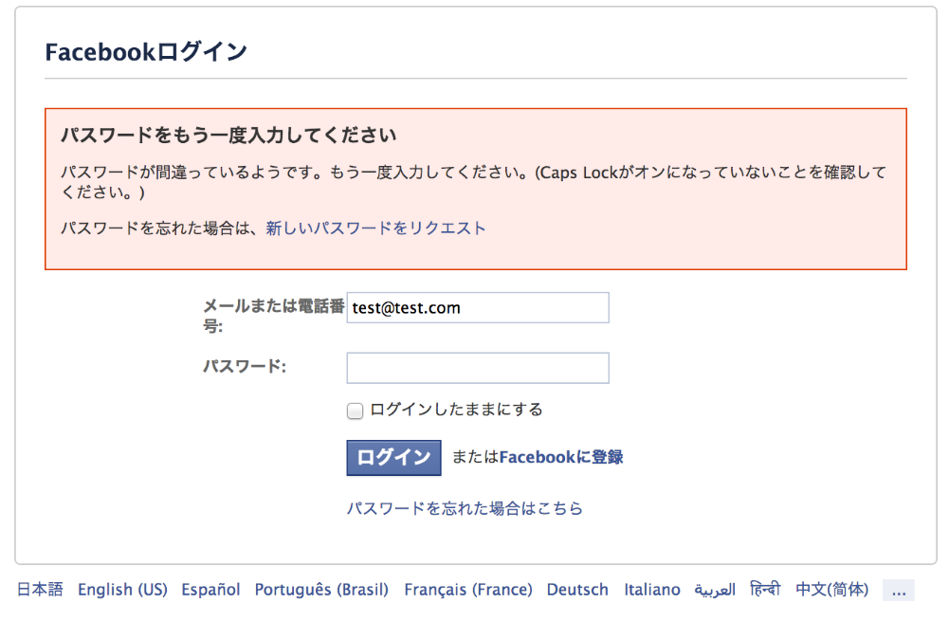
〇表示項目関する制限

項目 | 入力可能文字 | 最大長 | 表示時の改行していいか
表示形式タイトル | 全て（英数字、日本語、記号） | 50 | 可
予定内容 | 全て（英数字、日本語、記号） | 100 | 可
予定タイトル | 全て（英数字、日本語、記号） | 50 | 可
予定時間 | HHMM（時分のみ） | 4 | 可
予定日 | YYYYMMDD（年月日のみ） | 8 | 可

〇取り扱い期間に関する制限
 | 取扱期間
項目 | 最小 | 最大
年 | 2021 | 2100
月 | 1 | 12
日 | 1 | 31

〇エラー表示に関する制限
エラー内容は画面上に表示すること
例：

